表紙
第３９回

若葉カップ全国小学生バドミントン大会

岐阜県予選会



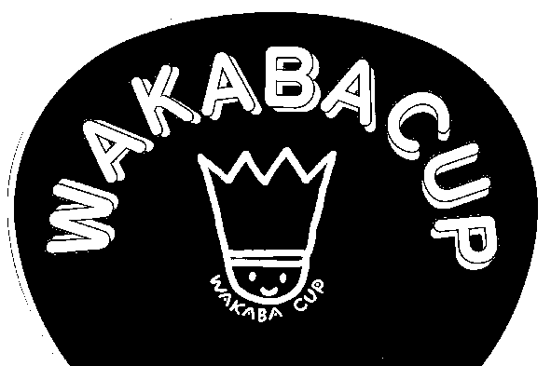



 | 日 時 | ２０２３年５月３日（水）９：００より

 | 場 所 | 飛騨高山ビックアリーナ

 | 主 催 | 岐阜県バドミントン協会
 |  | http://gifu-badminton.com/

 | 主 管 | 岐阜県小学生バドミントン連盟
 |  | http://gifusyoubad.gifu-badminton.com/

 | 後 援 | 岐阜県教育委員会

コート番号
 | メインアリーナ

5
4
３
2
1
10
9
８
7
6
本
部

エントランスロビー

